Узб
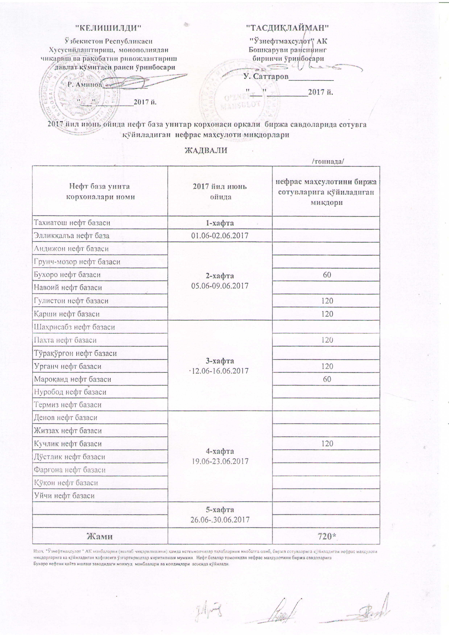
2017 йил июнь ойида "Нефт база унитар корхоналари" орқали биржа савдоларида сотувга қўиладиган нефрас маҳсулоти миқдорлари
ЖАДВАЛИ
 |  | /тоннада/
Нефт база унита корхоналари номи | 2017 йил июнь ойида | Нефрас маҳсулотини биржа сотувларига қўйиладиган миқдори
Тахиатош нефт базаси | 1-хафта 01.06-02.06.2017
Эллиққалъа нефт базаси
Андижон нефт базаси | 2-хафта 05.06-09.06.2017
Грунч-мозор нефт базаси
Бухоро нефт базаси |  | 60
Навоий нефт базаси
Гулистон нефт базаси |  | 120
Қарши нефт базаси |  | 120
Шаҳрисабз нефт базаси | 3-хафта 12.06-16.06.2017
Пахта нефт базаси |  | 120
Тўрақўрғон нефт базаси
Урганч нефт базаси |  | 120
Мароқанд нефт базаси |  | 60
Термиз нефт базаси
Денов нефт базаси | 4-хафта 19.06-23.06.2017
Жиззах нефт базаси
Кучлик нефт базаси |  | 120
Дўстлик нефт базаси
Фарғона нефт базаси
Қўқон нефт базаси
Уйчи нефт базаси
 | 5-хафта 26.06-30.06.2017

Жами |  | 720

Изоҳ: "Ўзнефтмаҳсулот" АК манбалари (ишлаб чиқарилишни) ҳамда истеъмолчилар талабаларини инобатга олиб, биржа сотувларига қўйиладиган нефрас маҳсулоти миқдорларига ва қўйиладилан хафтасига ўзгартиришлар киритилиши мумкин.
Нефт базалар томонидан нефрас маҳсулотини биржа савдоларига Бухоро нефтни қайта ишлаш заводидаги мавжуд манбалари ва қолдиқлари асосида қўйилади.

